Aufgabe 2
Monat | Beobachtete | Gleitender Durchschnitt n = 3 | Gleitender Durchschnitt n = 5 | Gewichteter, gleitender Durchschnitt n = 3,
 | Verkäufe |  |  | Gewichte 1/2, 1/3, 1/6
1 | 10
2 | 12
3 | 13
4 | 16 | 11.666666667 |  | 12.166666667
5 | 19 | 13.666666667 |  | 14.333333333
6 | 23 | 16 | 14 | 17
7 | 26 | 19.333333333 | 16.6 | 20.5
8 | 30 | 22.666666667 | 19.4 | 23.833333333
9 | 28 | 26.333333333 | 22.8 | 27.5
10 | 18 | 28 | 25.2 | 28.333333333
11 | 16 | 25.333333333 | 25 | 23.333333333
12 | 14 | 20.666666667 | 23.6 | 18.666666667

a)
 | Beobachtete Verkäufe | Gleitender Durchschnitt n = 3 | Gleitender Durchschnitt n = 5 | Gewichteter, gleitender Durchschnitt n = 3, Gewichte 1/2, 1/3, 1/6
1 | 10
2 | 12
3 | 13
4 | 16 | 11.666666667 |  | 12.166666667
5 | 19 | 13.666666667 |  | 14.333333333
6 | 23 | 16 | 14 | 17
7 | 26 | 19.333333333 | 16.6 | 20.5
8 | 30 | 22.666666667 | 19.4 | 23.833333333
9 | 28 | 26.333333333 | 22.8 | 27.5
10 | 18 | 28 | 25.2 | 28.333333333
11 | 16 | 25.333333333 | 25 | 23.333333333
12 | 14 | 20.666666667 | 23.6 | 18.666666667

b) | n bewirkt Verzögerung

c) | Durch die schwächere Berücksichtigung weiter entfernter Werte kann die Genauigkeit erhöht werden und der Effekt der Verzögerung verkleinert werden.

Aufgabe 3
=0.5*C5+(1-0.5)*F5
 |  | 0.1 |  | 0.5
Quartal | Menge | Vorhersage | Absolute | Vorhersage | Absolute
 | (Tonnen) | a = 0.1 | Abweichung | a = 0.5 | Abweichung
1 | 180 | 175 | 5 | 175 | 5 | 175.5
2 | 168 | 175.50 | 7.5 | 177.50 | 9.5
3 | 159 | 174.75 | 15.75 | 172.75 | 13.75
4 | 175 | 173.18 | 1.82 | 165.88 | 9.125
5 | 190 | 173.36 | 16.64 | 170.44 | 19.5625
6 | 205 | 175.02 | 29.98 | 180.22 | 24.78125
=AVERAGE(G4:G11)
7 | 180 | 178.02 | 1.98 | 192.61 | 12.609375
8 | 182 | 178.22 | 3.78 | 186.30 | 4.3046875
 |  | Summe | 82.46 | -
 |  | MAD | 10.31 | - | 12.329101562

Aufgabe 4
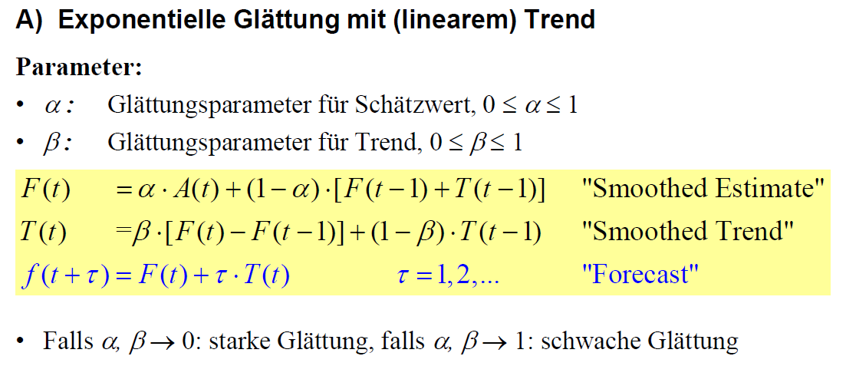
Monat | Beobachtete | Geglätteter | Geglätteter | Prognose
 | Nachfrage | Schätzwert | Trend

t | A(t) | F(t) | T(t) | f(t)
1 | 12 | 12 | 0 | -
2 | 17 | 13.00 | 0.40 | 12.00
3 | 20 | 14.72 | 0.93 | 13.40
4 | 19 | 16.32 | 1.20 | 15.65
5 | 24 | 18.81 | 1.71 | 17.51
6 | 26 | 21.62 | 2.15 | 20.53
7 | 31 | 25.22 | 2.73 | 23.77
8 | 32 | 28.76 | 3.05 | 27.95
9 | 36 | 32.65 | 3.39 | 31.82

